Sheet1
権限とロール

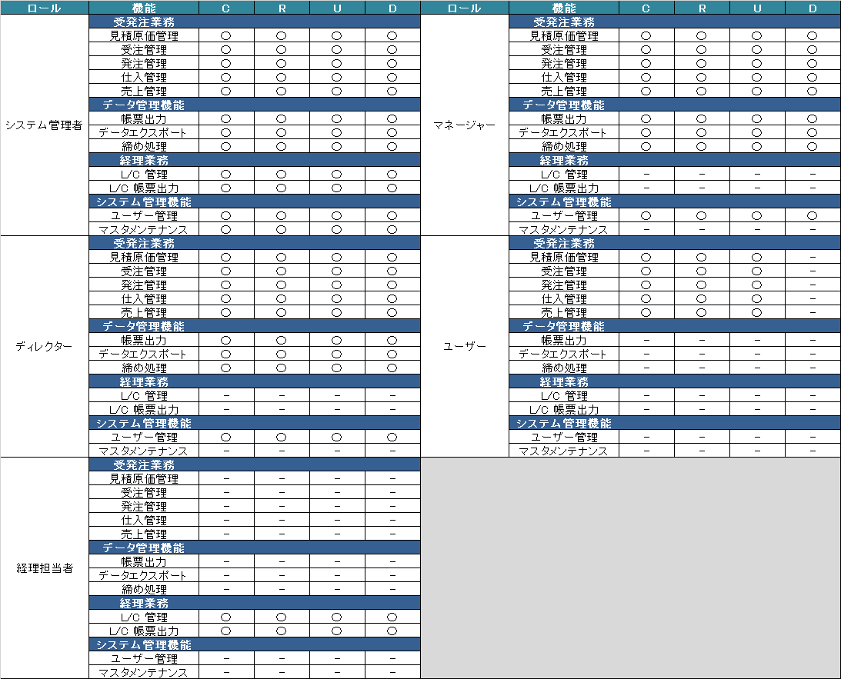

実装されている仕組み
※経理業務と、請求管理の「請求集計」は専用のアカウント、権限グループIDが付与される。

 | 1.各画面のボタンには、機能コードが付与されている。
 | 2.ボタン押下時、機能コードが送信される。
 | 3.機能コードで権限グループマスタを参照し、権限グループIDを取得する。
 | 4.セッション情報からユーザーコードを取得し、ユーザマスタからユーザの権限グループコードを取得する。
 | 3.と4.が一致した場合、ボタン押下時の処理が実行される。

